Hasil Analisis
No | Jarak (m) | Tipe | Nama Diharapkan | Nama Dikenali | Confidence Raw | Confidence % | Waktu (ms) | Status | Kode | Foto Asli | Foto Wajah
1 | 0.5 | Terdaftar | Yusril | Yusril | 43.98 | 56.0% | 48.51 | Berhasil Dikenali | TP |  | 
2 | 1 | Terdaftar | Yusril | Yusril | 44.63 | 55.4% | 40.93 | Berhasil Dikenali | TP |  | 
3 | 1.5 | Terdaftar | Yusril | Yusril | 53.18 | 46.8% | 41.04 | Berhasil Dikenali | TP |  | 
4 | 2 | Terdaftar | Yusril | Yusril | 58.42 | 41.6% | 34.1 | Berhasil Dikenali | TP |  | 
5 | 2.5 | Terdaftar | Yusril | Unknown | 67.04 | 33.0% | 35.53 | Gagal (Ditolak) | FN |  | 
6 | 0.5 | Terdaftar | Johati | Johati | 45.99 | 54.0% | 49.47 | Berhasil Dikenali | TP | 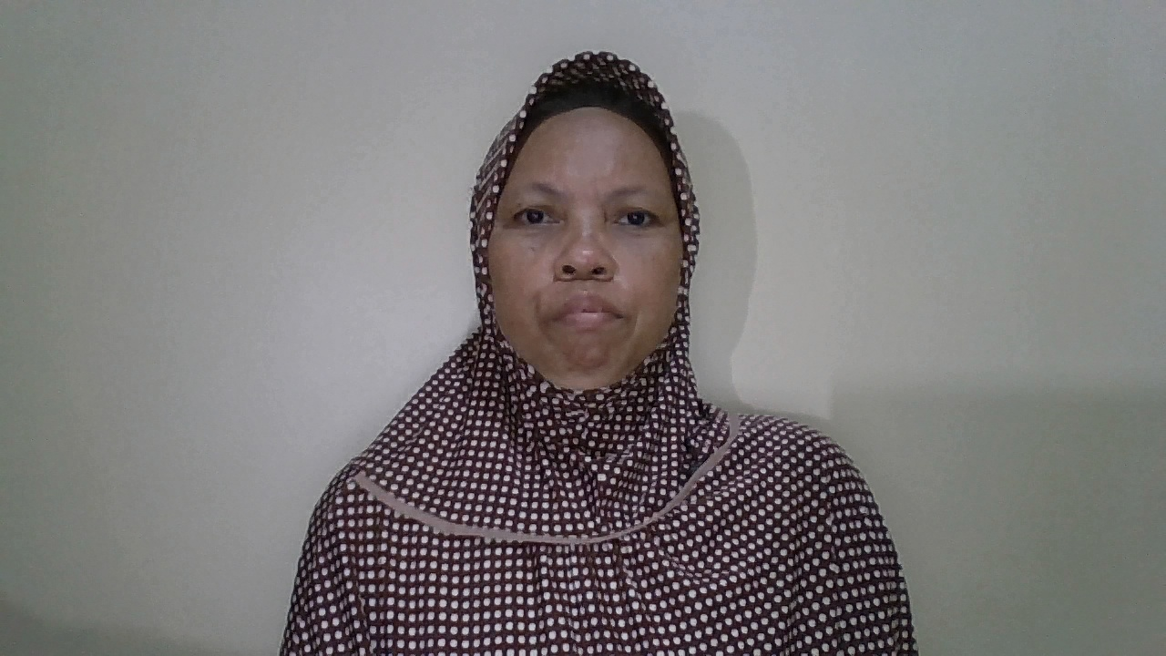 | 
7 | 1 | Terdaftar | Johati | Johati | 42.59 | 57.4% | 38.33 | Berhasil Dikenali | TP | 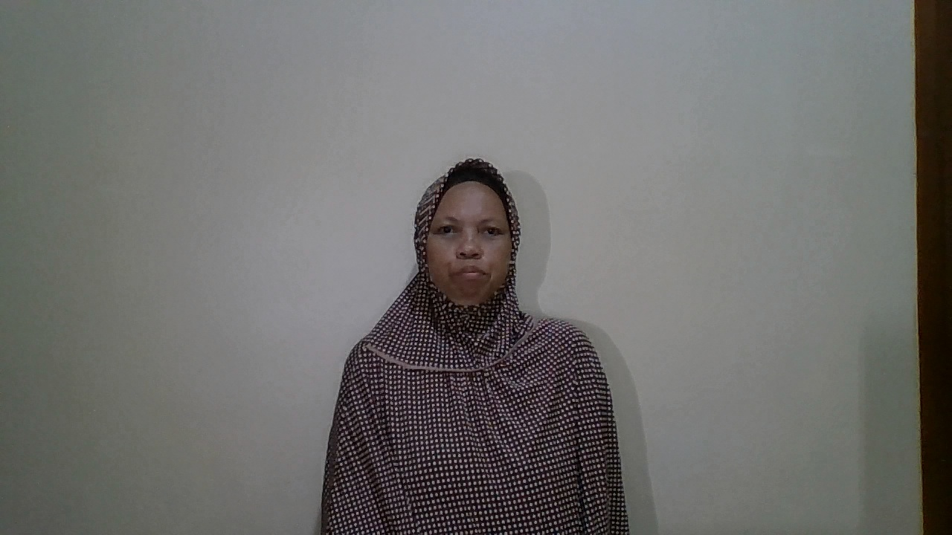 | 
8 | 1.5 | Terdaftar | Johati | Johati | 46.26 | 53.7% | 34.02 | Berhasil Dikenali | TP | 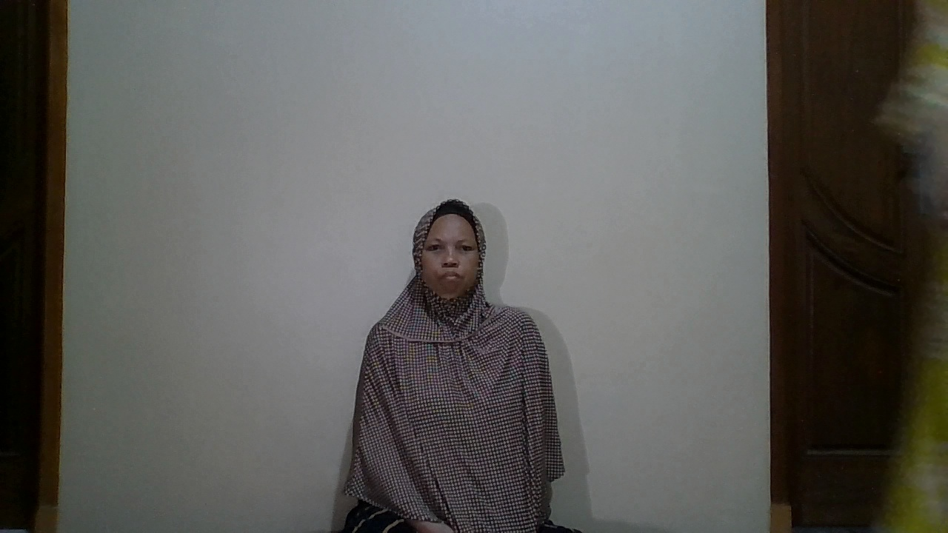 | 
9 | 2 | Terdaftar | Johati | Johati | 56.06 | 43.9% | 41.49 | Berhasil Dikenali | TP | 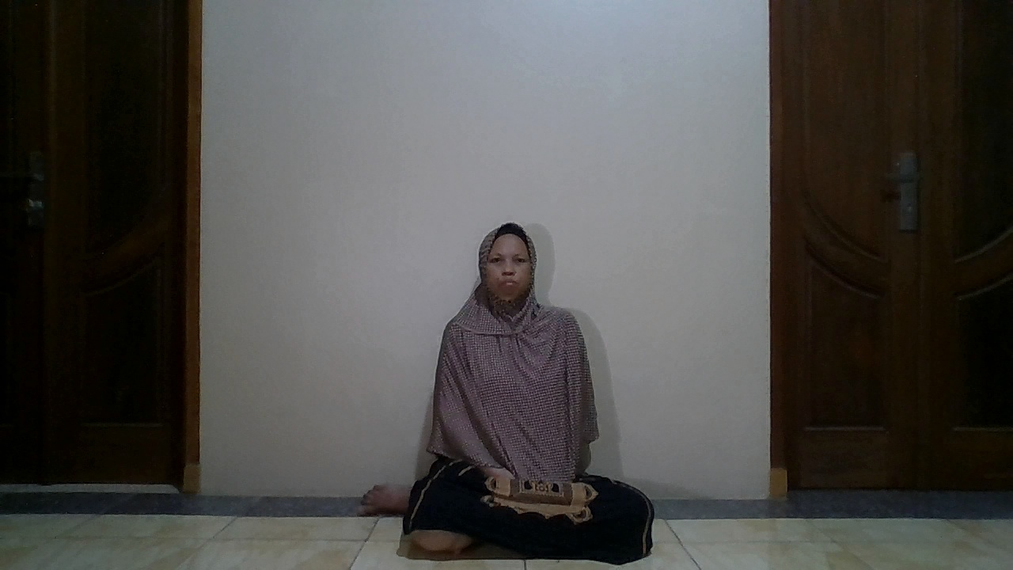 | 
10 | 2.5 | Terdaftar | Johati | Unknown | 62.04 | 38.0% | 33.38 | Gagal (Ditolak) | FN | 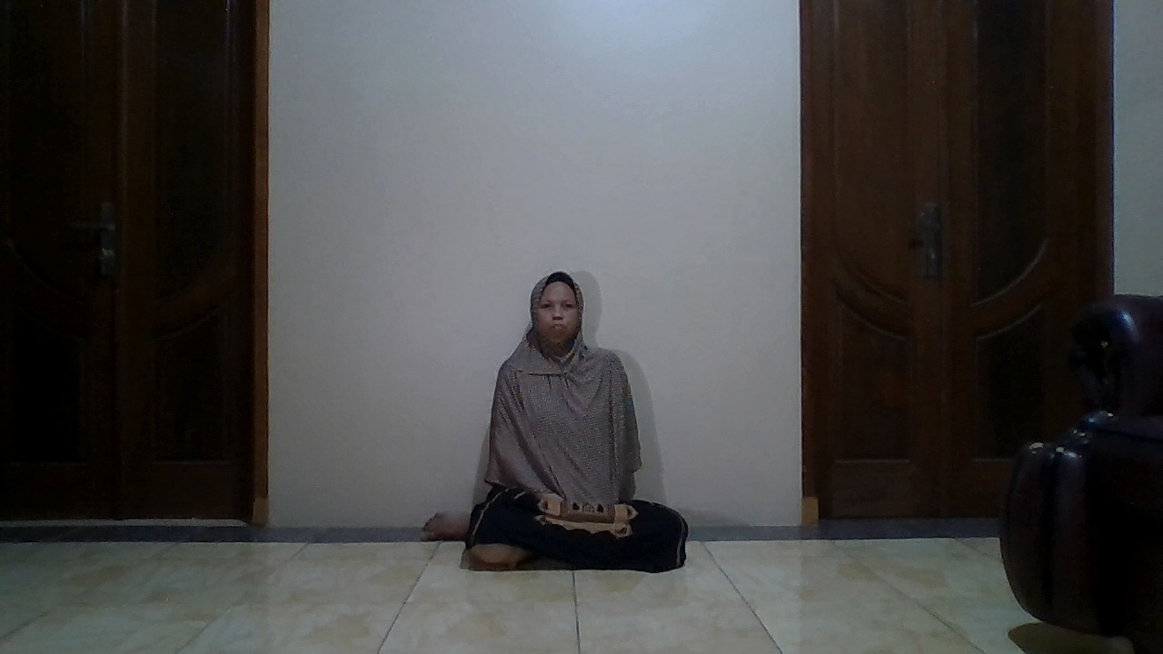 | 
11 | 0.5 | Terdaftar | Syifa | Syifa | 45.09 | 54.9% | 41.03 | Berhasil Dikenali | TP | 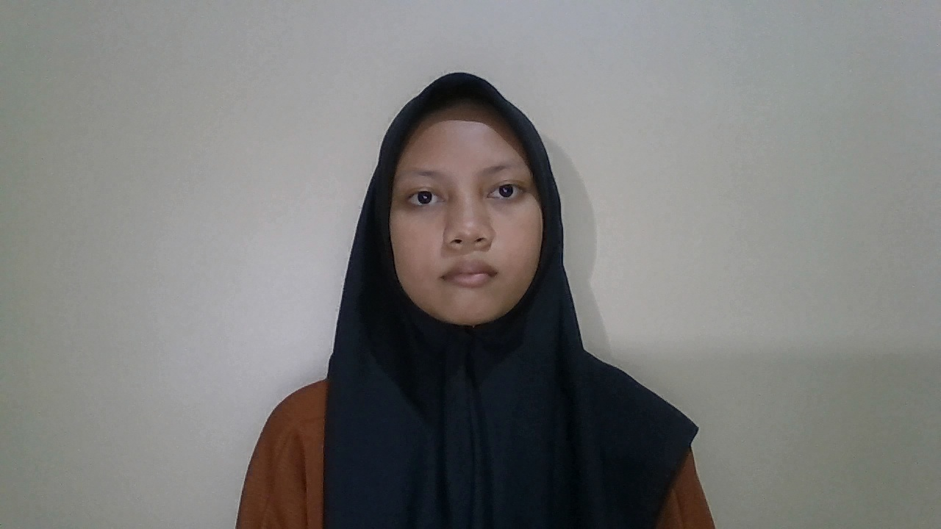 | 
12 | 1 | Terdaftar | Syifa | Syifa | 46.25 | 53.8% | 39.69 | Berhasil Dikenali | TP | 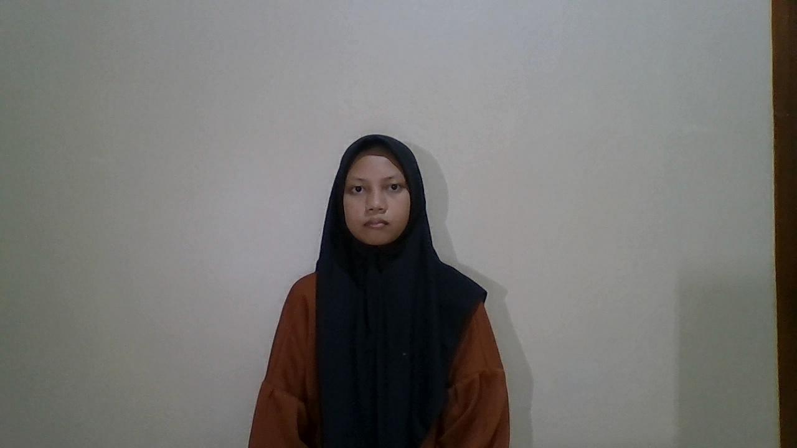 | 
13 | 1.5 | Terdaftar | Syifa | Syifa | 54.5 | 45.5% | 36.57 | Berhasil Dikenali | TP | 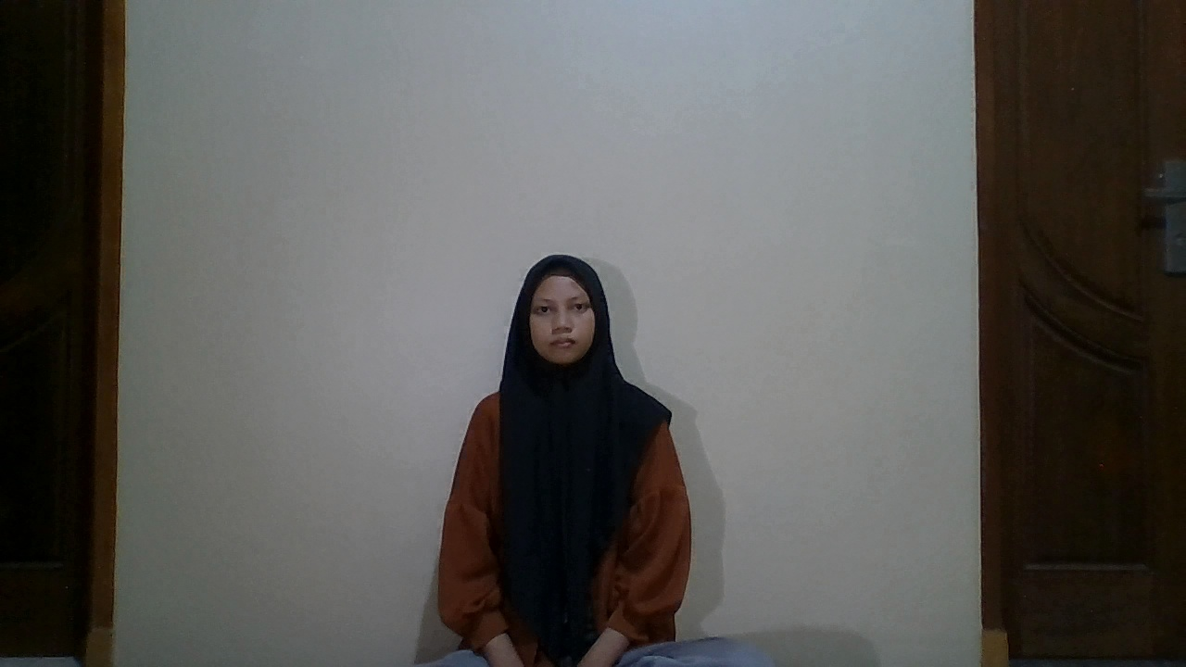 | 
14 | 2 | Terdaftar | Syifa | Syifa | 59.65 | 40.4% | 42.86 | Berhasil Dikenali | TP | 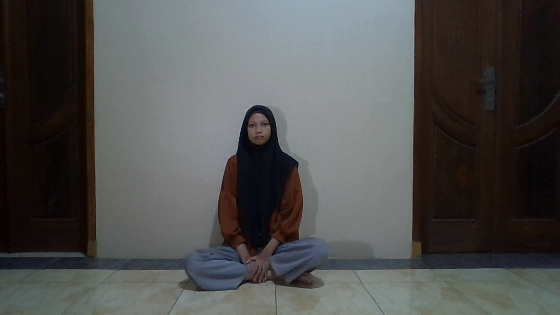 | 
15 | 2.5 | Terdaftar | Syifa | Unknown | 68.44 | 31.6% | 50.39 | Gagal (Ditolak) | FN | 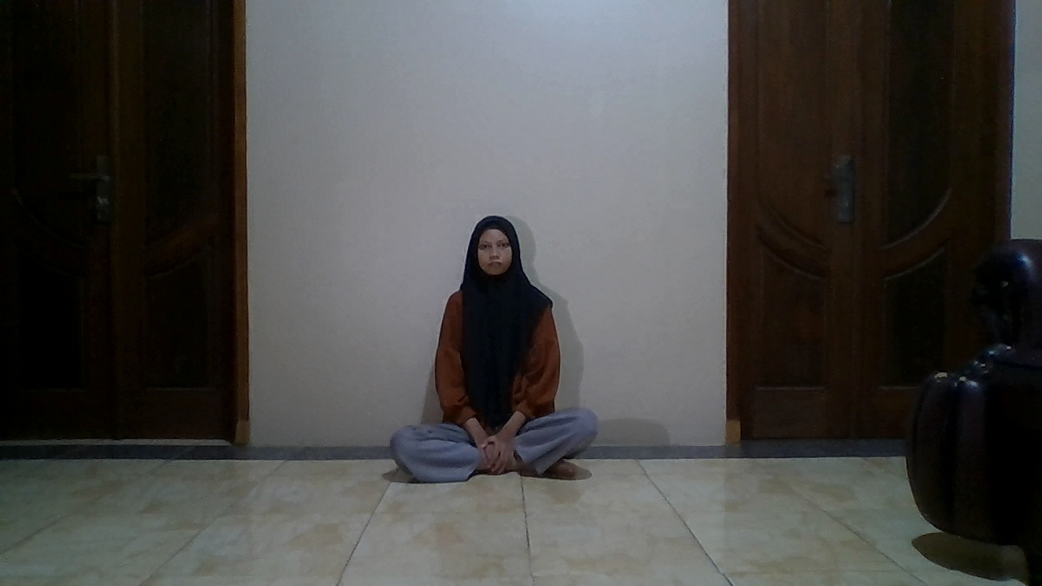 | 
16 | 0.5 | Terdaftar | Rokayah | Rokayah | 49.01 | 51.0% | 47.81 | Berhasil Dikenali | TP | 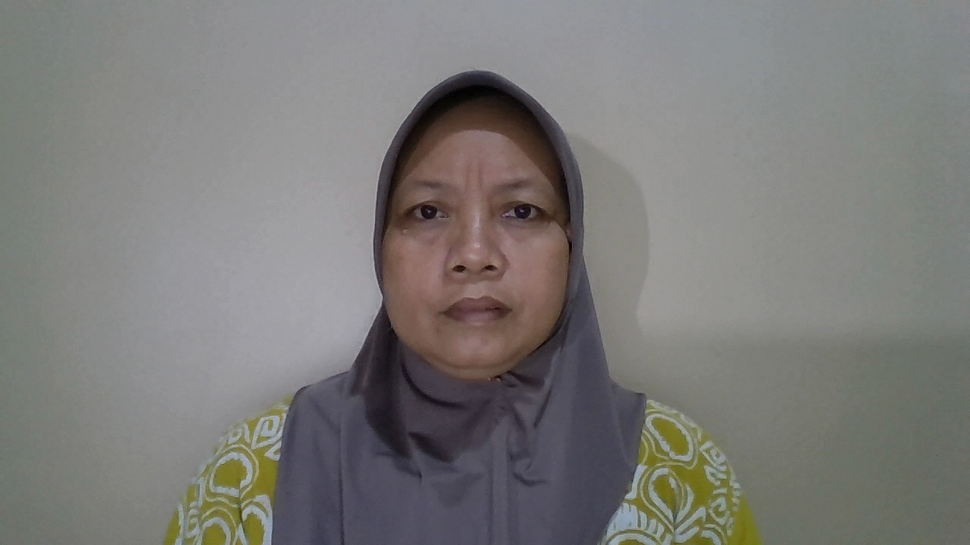 | 
17 | 1 | Terdaftar | Rokayah | Rokayah | 46.49 | 53.5% | 42.38 | Berhasil Dikenali | TP | 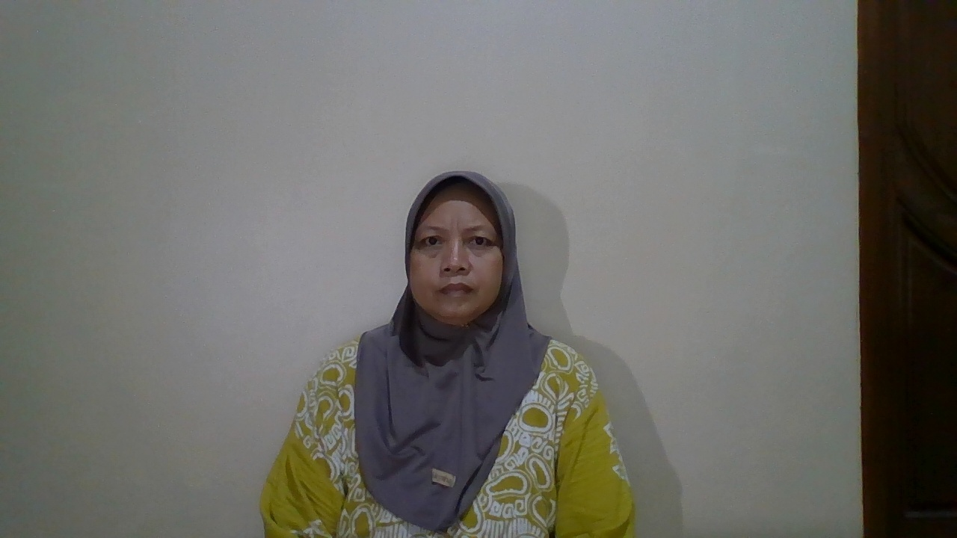 | 
18 | 1.5 | Terdaftar | Rokayah | Rokayah | 50.89 | 49.1% | 47.54 | Berhasil Dikenali | TP | 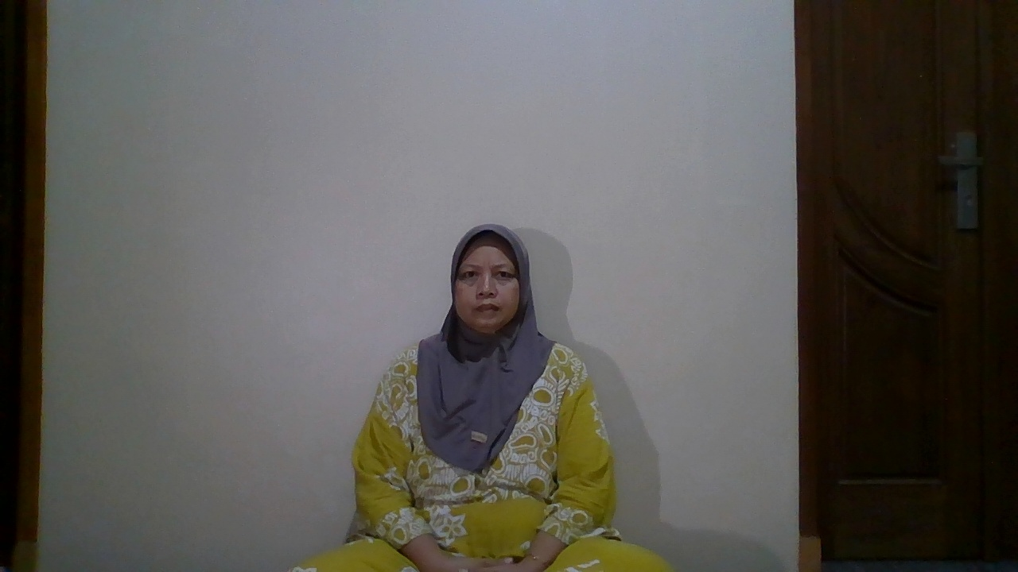 | 
19 | 2 | Terdaftar | Rokayah | Rokayah | 53.99 | 46.0% | 44.01 | Berhasil Dikenali | TP | 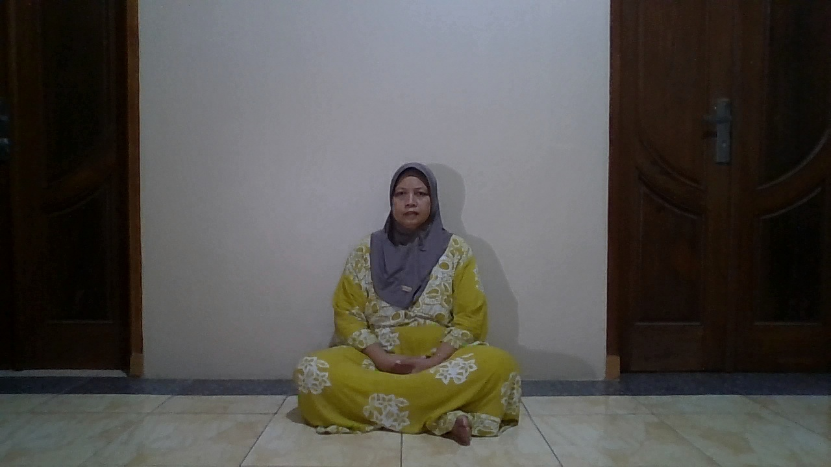 | 
20 | 2.5 | Terdaftar | Rokayah | Unknown | 67.75 | 32.2% | 44.98 | Gagal (Ditolak) | FN | 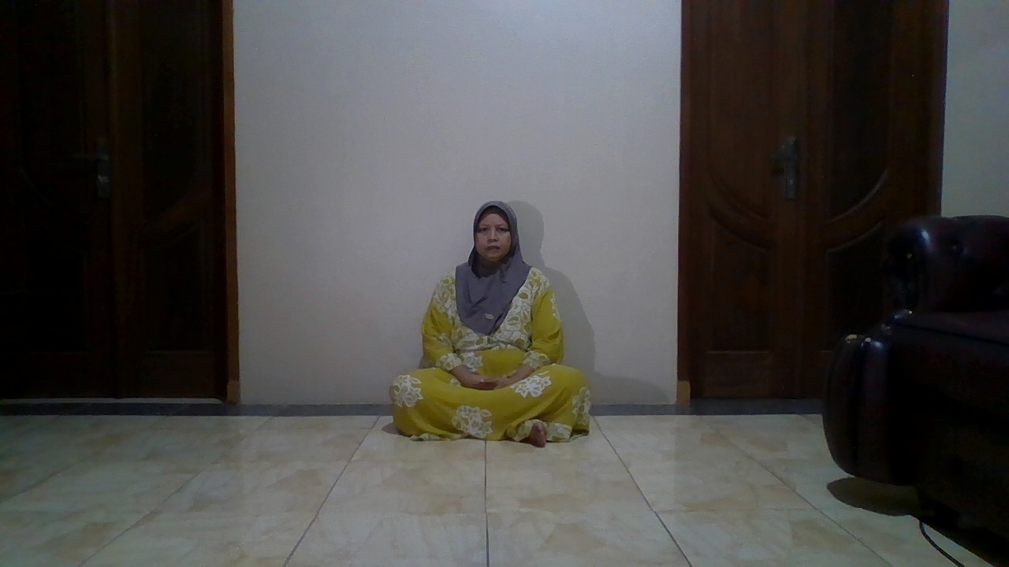 | 
21 | 0.5 | Terdaftar | Siswanto | Siswanto | 51.29 | 48.7% | 48.32 | Berhasil Dikenali | TP | 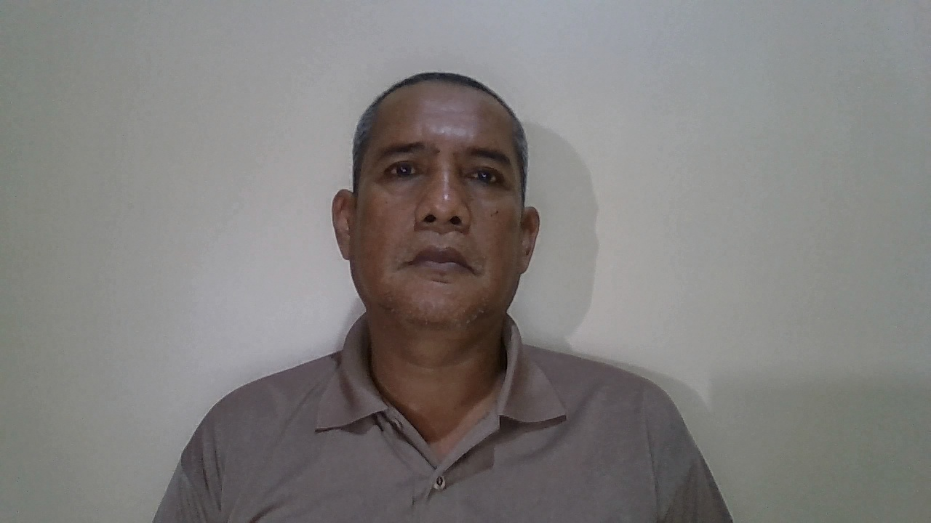 | 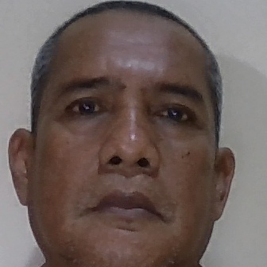
22 | 1 | Terdaftar | Siswanto | Siswanto | 49.2 | 50.8% | 45.63 | Berhasil Dikenali | TP | 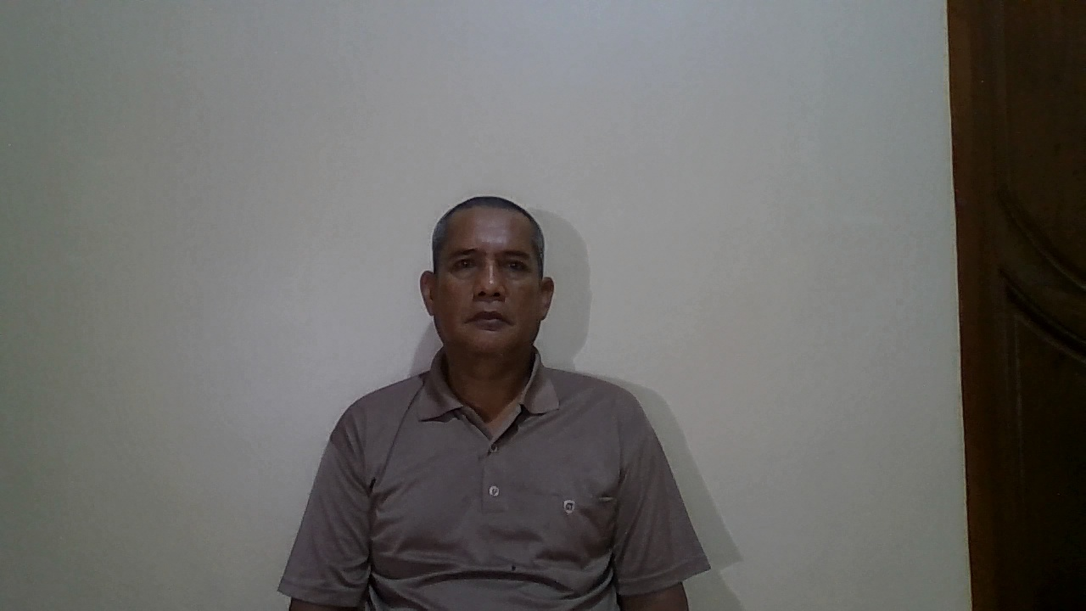 | 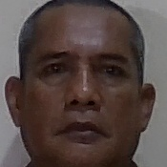
23 | 1.5 | Terdaftar | Siswanto | Siswanto | 50.19 | 49.8% | 47.22 | Berhasil Dikenali | TP | 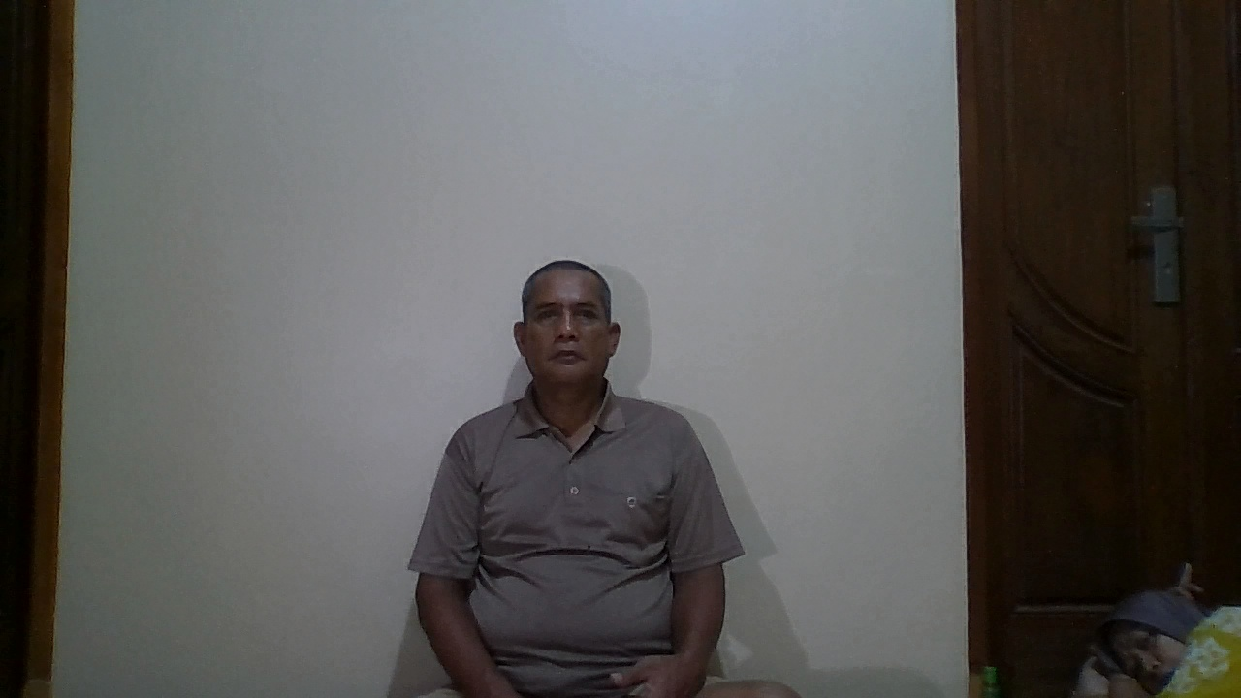 | 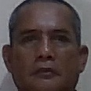
25 | 2 | Terdaftar | Siswanto | Unknown | 60.95 | 39.0% | 42.39 | Gagal (Ditolak) | FN | 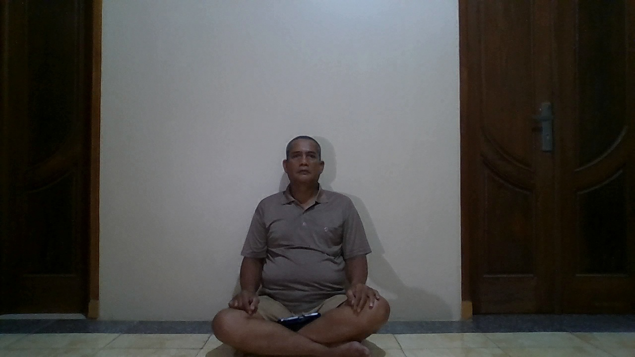 | 
26 | 2.5 | Terdaftar | Siswanto | Unknown | 70.96 | 29.0% | 44.85 | Gagal (Ditolak) | FN | 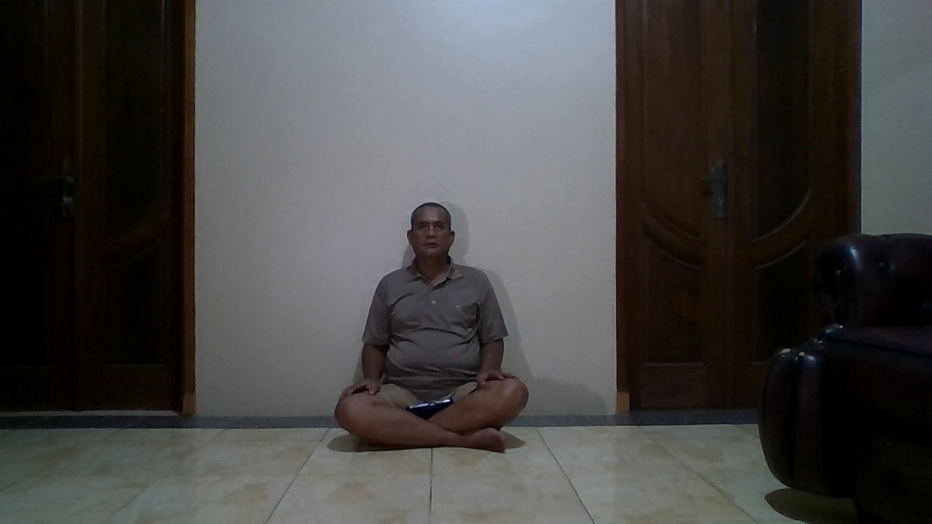 | 
30 | 0.5 | Tidak Terdaftar | orang asing | Unknown | 61.83 | 38.2% | 17.72 | Berhasil Ditolak | TN |  | 
31 | 1 | Tidak Terdaftar | orang asing | Unknown | 63.78 | 36.2% | 16.66 | Berhasil Ditolak | TN |  | 
32 | 1.5 | Tidak Terdaftar | orang asing | Unknown | 68.35 | 31.6% | 17 | Berhasil Ditolak | TN |  | 
33 | 2 | Tidak Terdaftar | orang asing | Unknown | 72.82 | 27.2% | 16.91 | Berhasil Ditolak | TN | 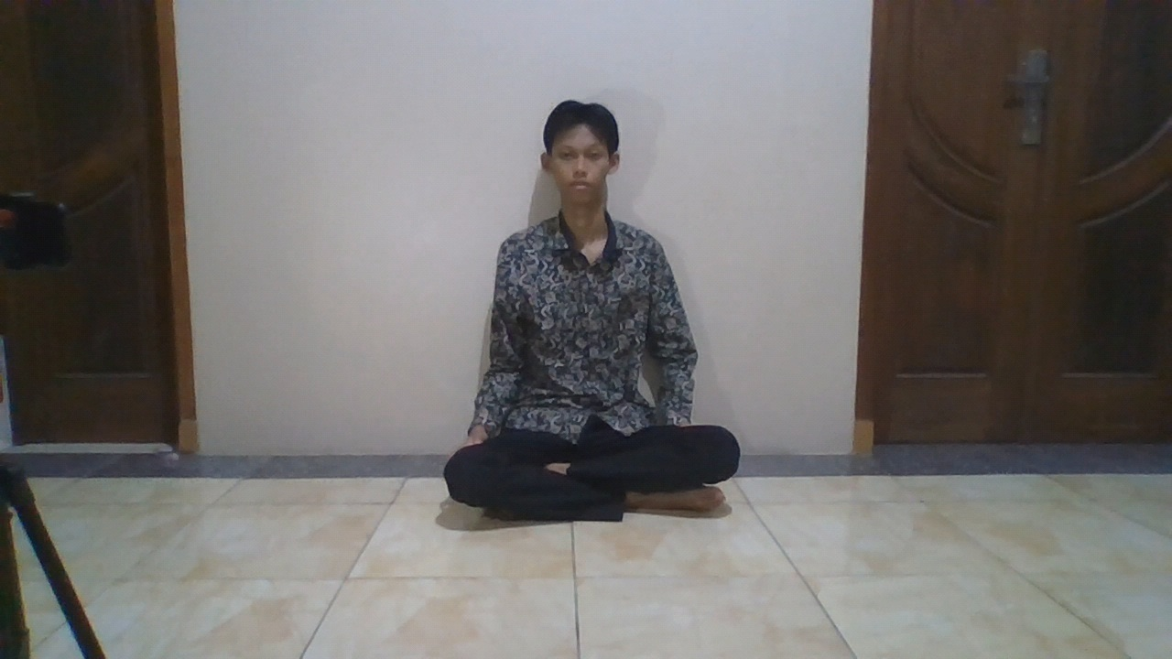 | 
34 | 2.5 | Tidak Terdaftar | orang asing | Unknown | 79.86 | 20.1% | 16.57 | Berhasil Ditolak | TN | 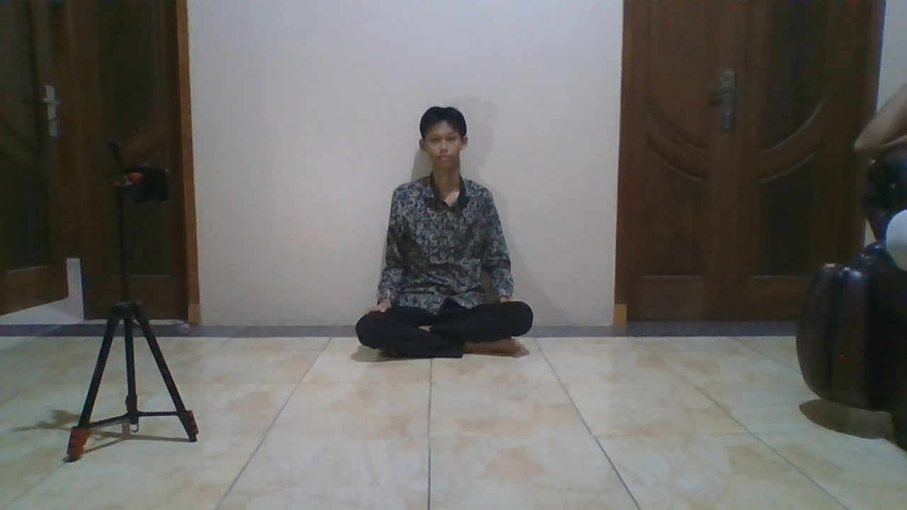 | 
35 | 0.5 | Tidak Terdaftar | orang asing | Unknown | 62.14 | 37.9% | 17.7 | Berhasil Ditolak | TN | 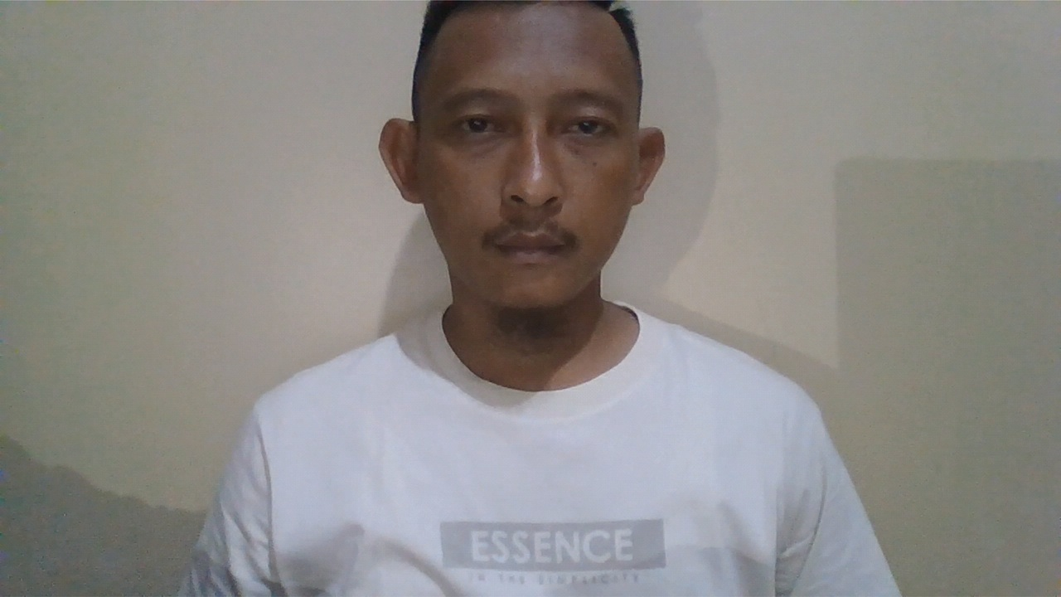 | 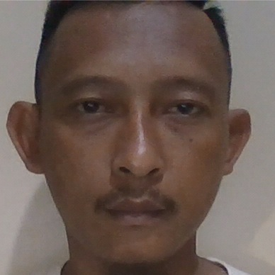
36 | 1 | Tidak Terdaftar | orang asing | Unknown | 65.23 | 34.8% | 17.81 | Berhasil Ditolak | TN | 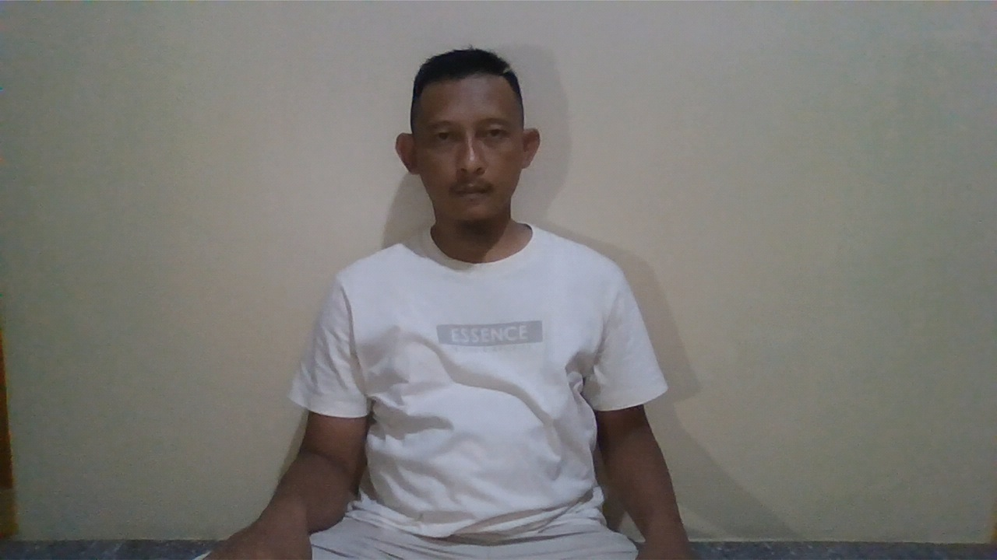 | 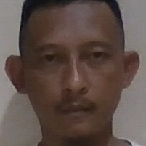
37 | 1.5 | Tidak Terdaftar | orang asing | Unknown | 68.81 | 31.2% | 17.27 | Berhasil Ditolak | TN | 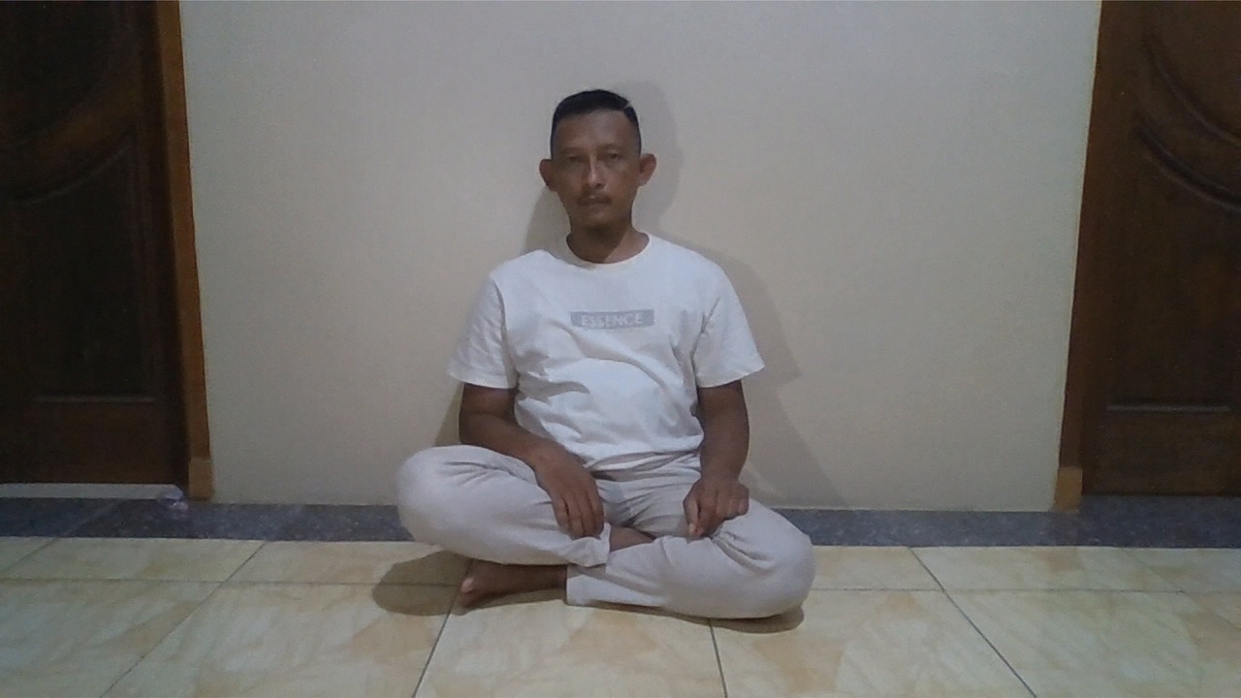 | 
38 | 2 | Tidak Terdaftar | orang asing | Unknown | 76.23 | 23.8% | 16.22 | Berhasil Ditolak | TN | 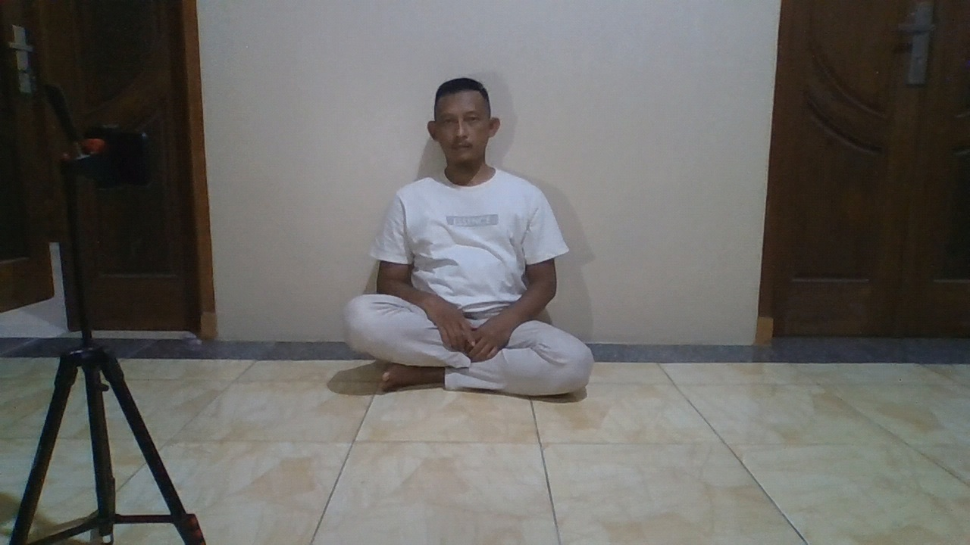 | 
39 | 2.5 | Tidak Terdaftar | orang asing | Unknown | 73.83 | 26.2% | 17.83 | Berhasil Ditolak | TN | 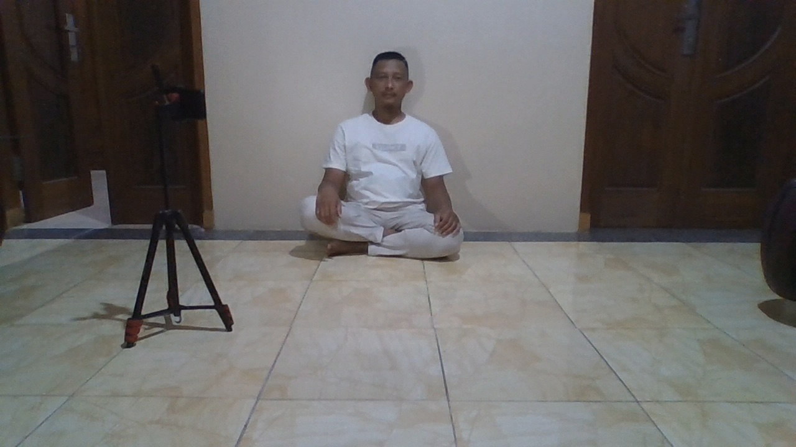 | 
40 | 0.5 | Tidak Terdaftar | orang asing | Unknown | 62.13 | 37.9% | 17.03 | Berhasil Ditolak | TN | 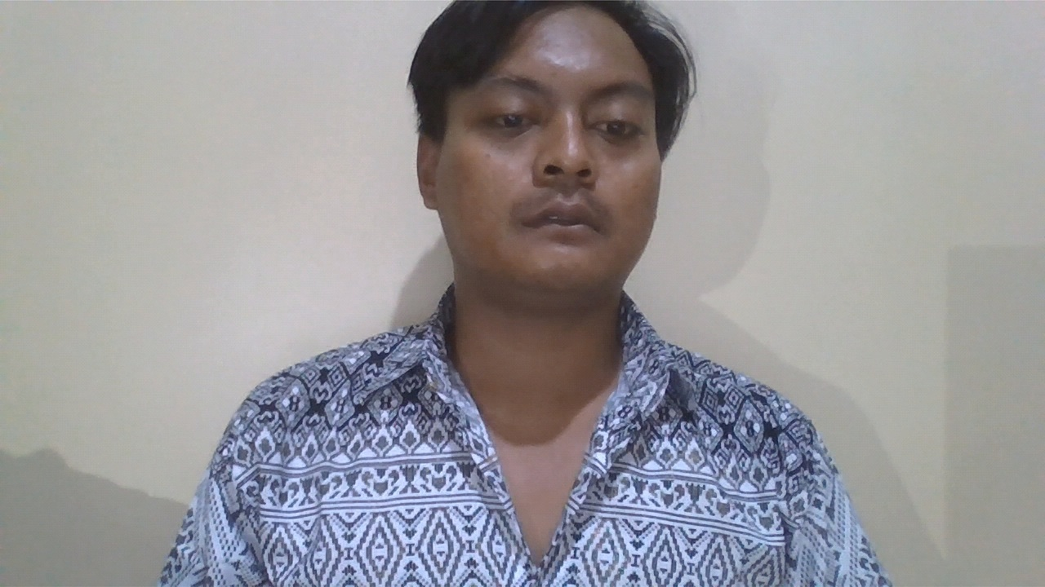 | 
41 | 1 | Tidak Terdaftar | orang asing | Unknown | 60.86 | 39.1% | 20.4 | Berhasil Ditolak | TN |  | 
42 | 1.5 | Tidak Terdaftar | orang asing | Unknown | 67.8 | 32.2% | 18.95 | Berhasil Ditolak | TN | 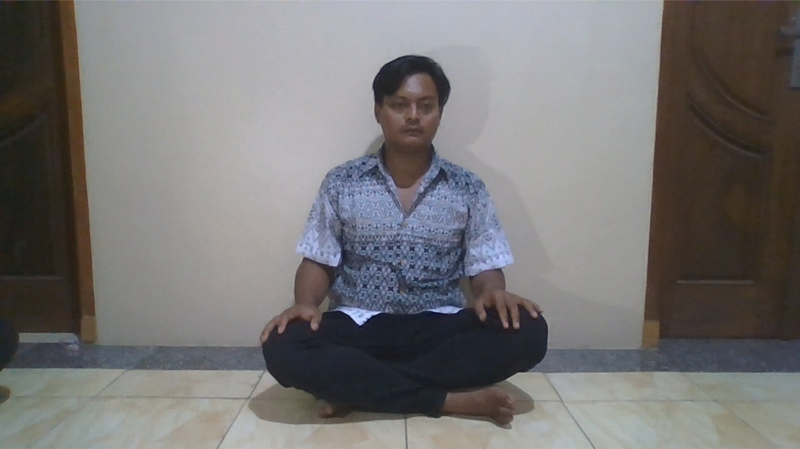 | 
43 | 2 | Tidak Terdaftar | orang asing | Unknown | 71.62 | 28.4% | 18.13 | Berhasil Ditolak | TN | 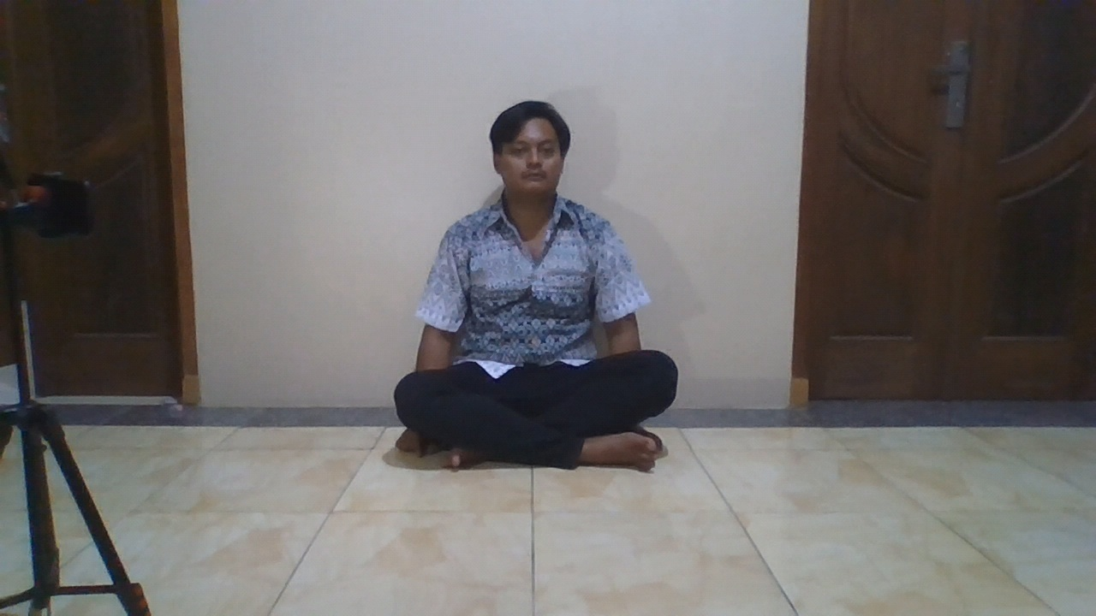 | 
44 | 2.5 | Tidak Terdaftar | orang asing | Unknown | 78.8 | 21.2% | 17.16 | Berhasil Ditolak | TN | 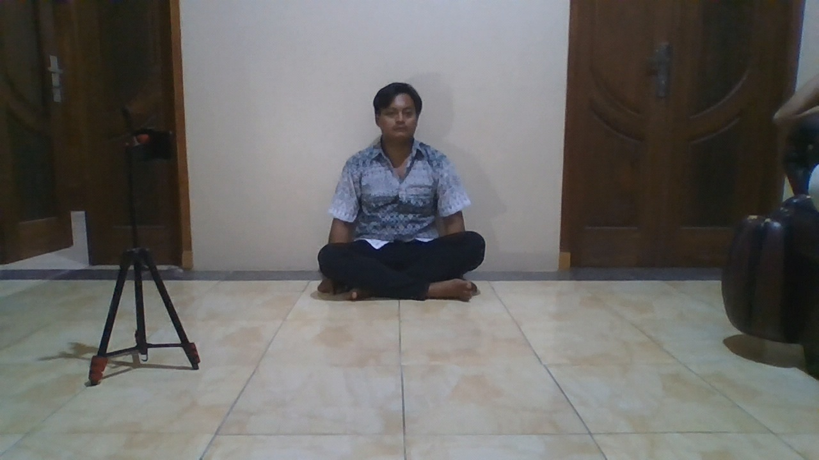 | 
45 | 0.5 | Tidak Terdaftar | orang asing | Unknown | 61.34 | 38.7% | 17.08 | Berhasil Ditolak | TN | 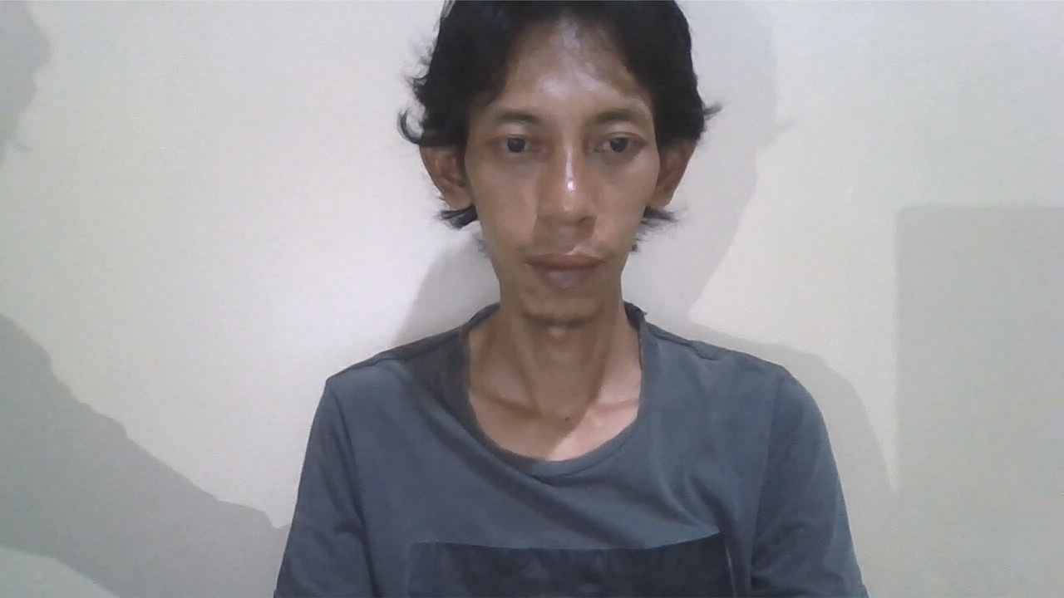 | 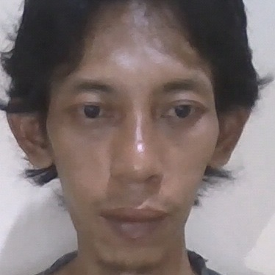
46 | 1 | Tidak Terdaftar | orang asing | Unknown | 61.25 | 38.8% | 16.89 | Berhasil Ditolak | TN | 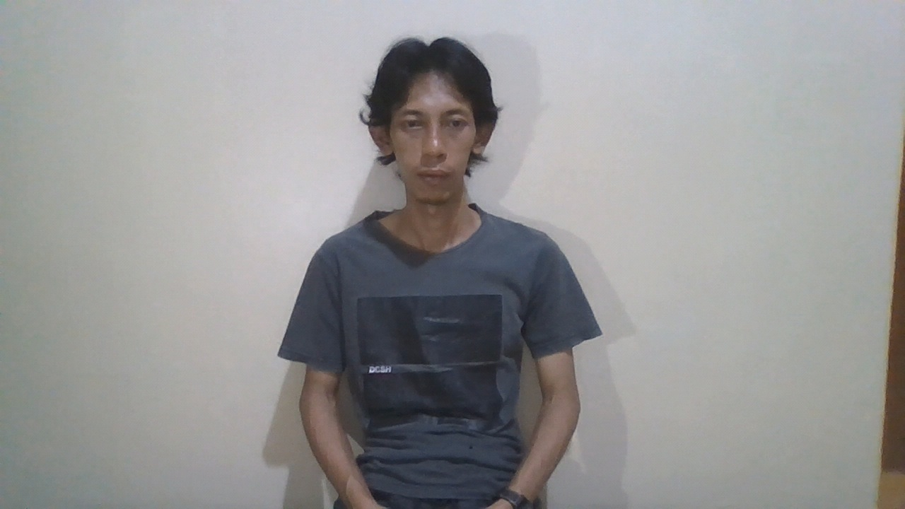 | 
47 | 1.5 | Tidak Terdaftar | orang asing | Unknown | 69.4 | 30.6% | 17.02 | Berhasil Ditolak | TN | 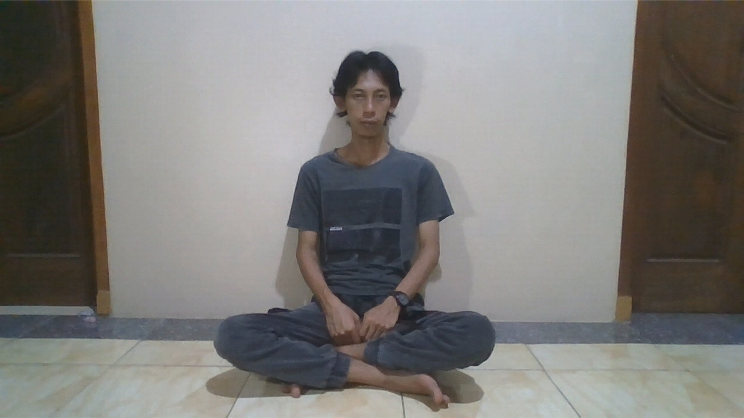 | 
48 | 2 | Tidak Terdaftar | orang asing | Unknown | 74.29 | 25.7% | 16.51 | Berhasil Ditolak | TN | 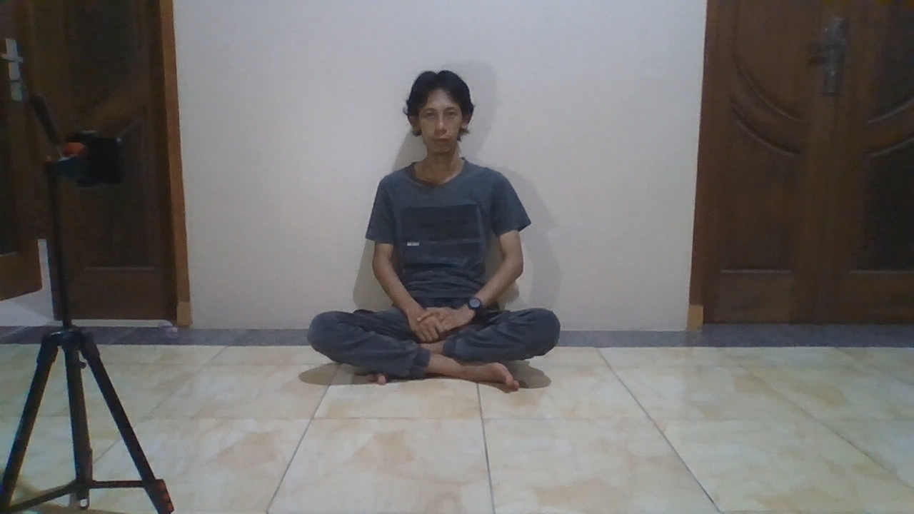 | 
49 | 2.5 | Tidak Terdaftar | orang asing | Unknown | 80.83 | 19.2% | 16.31 | Berhasil Ditolak | TN | 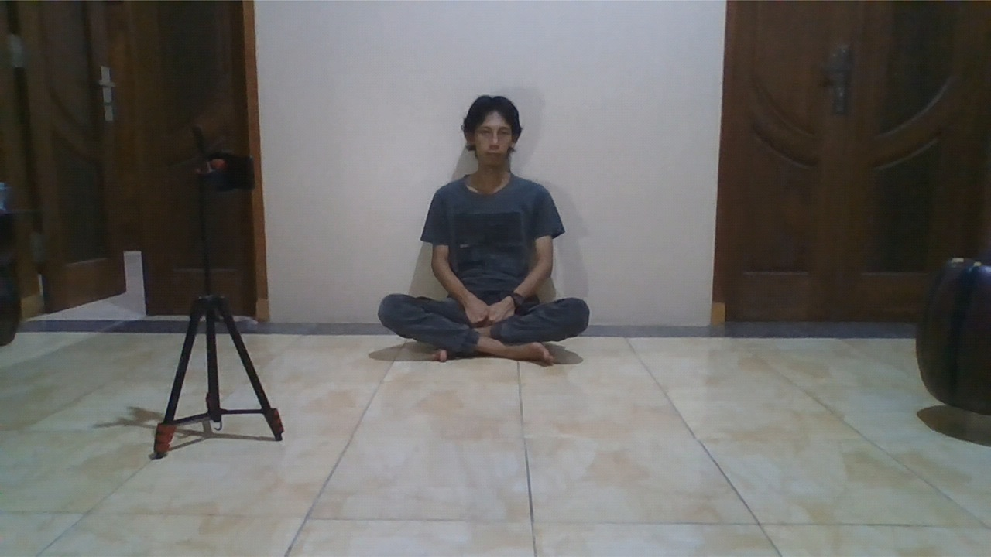 | 

